A_OP_II
PUBLICITA - Operačný program Integrovaná infraštruktúra
Sekcia informatiky, telekomunikácií a bezpečnosti

Názov projektu | Požadované rozmery stálej tabule | Počet ks | Cieľ | Logo | Fondom, z ktorého bol projekt spolufinancovaný | Logo RO
Zavedenie služieb Platform as a Service | 300 x 400 mm (alebo 400 x 300 mm) | 1 | Rozšírenie vládneho cloudu o nové flexibilné služby | rozšírené logo EÚ pre OPII | Európsky fond regionálneho rozvoja OP Integrovaná infraštruktúra 2014 - 2020 | Ministerstvo dopravy Slovenskej republiky

Zvýšenie kapacity vládneho cloudu v Datacentre Kopčianska – fáza 1 | 300 x 400 mm (alebo 400 x 300 mm) | 1 | Stabilná a efektívna prevádzka cloudových služieb poskytovaných štátom | rozšírené logo EÚ pre OPII | Európsky fond regionálneho rozvoja OP Integrovaná infraštruktúra 2014 - 2020 | Ministerstvo dopravy Slovenskej republiky

Zvýšenie kapacity vládneho cloudu v Datacentre Kopčianska – fáza 2 | 300 x 400 mm (alebo 400 x 300 mm) | 1 | Podporné činnosti eGovernmentu na vysokej profesionálnej úrovni | rozšírené logo EÚ pre OPII | Európsky fond regionálneho rozvoja OP Integrovaná infraštruktúra 2014 - 2020 | Ministerstvo dopravy Slovenskej republiky
Jednotná digitálna brána - Identifikácia a autentifikácia | 300 x 400 mm (alebo 400 x 300 mm) | 1 | Uľahčíme odnikateľom z EÚ komunikáciu s našou krajinou | rozšírené logo EÚ pre OPII | Európsky fond regionálneho rozvoja OP Integrovaná infraštruktúra 2014 - 2020 | Ministerstvo dopravy Slovenskej republiky
Jednotná digitálna brána - Identifikácia a autentifikácia - rozšírenie | 300 x 400 mm (alebo 400 x 300 mm) | 1 | Bezpečný a spoľahlivý prístup do eGovernmentu aj zo zahraničia | rozšírené logo EÚ pre OPII | Európsky fond regionálneho rozvoja OP Integrovaná infraštruktúra 2014 - 2020 | Ministerstvo dopravy Slovenskej republiky
Jednotná digitálna brána - služby MV SR | 300 x 400 mm (alebo 400 x 300 mm) | 1 | Elektronické služby pre občanov Európskej únie | rozšírené logo EÚ pre OPII | Európsky fond regionálneho rozvoja OP Integrovaná infraštruktúra 2014 - 2020 | Ministerstvo dopravy Slovenskej republiky
Modernizácia informačných systémov | 300 x 400 mm (alebo 400 x 300 mm) | 1 | Zrýchlenie a flexibilita procesov, zjednodušenie vývoja a správy zákazníckych aplikácií | rozšírené logo EÚ pre OPII | Európsky fond regionálneho rozvoja OP Integrovaná infraštruktúra 2014 - 2020 | Ministerstvo dopravy Slovenskej republiky
 |  | 7

Všetky požadované údaje sú uvedené v Manuáli pre informovanie a komunikáciu a v Dizajn manuáli | https://www.opii.gov.sk/download/f/DM_OPII_verzia_2_1_upd.pdf Manuál pre informovanie a komunikáciu - OPII - Operačný program Integrovaná infraštruktúra (gov.sk)

VZOR
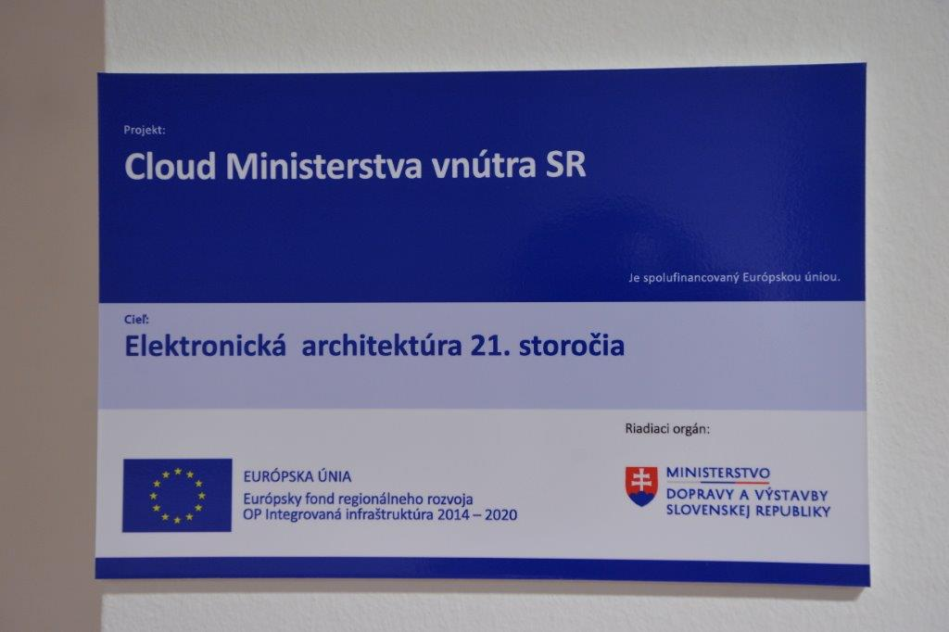

B_OP_KŽP
PUBLICITA - Operačný program Kvalita životného prostredia
Hasičský a záchranný zbor

Názov projektu | Požadované rozmery stálej tabule | Počet ks | Cieľ | Logo | Fondom, z ktorého bol projekt spolufinancovaný | Logo RO | Dátum začatia realizácie projektu | Dátum ukončenia realizácie projektu | Nenávratný finančný príspevok (EUR) | Druh projektu
Zlepšenie materiálno-technického vybavenia HaZZ na zníženie negatívnych dopadov v súvislosti so šírením COVID | 300 x 400 mm (alebo 400 x 300 mm) | 1 | Zvýšenie efektívnosti manažmentu mimoriadnych udalostí ovplyvnených zmenou klímy | MV SR, EÚ | Operačný program Kvalita životného prostredia | Ministerstvo životného prostredia SR | 2020-03-20 | 2023-09-07 | 5,582,078.12 | Dopytovo orientovaný
ETC - Dočasný núdzový tábor | 300 x 400 mm (alebo 400 x 300 mm) | 2 | Zvýšenie efektívnosti manažmentu mimoriadnych udalostí ovplyvnených zmenou klímy | MV SR, EÚ | Operačný program Kvalita životného prostredia | Ministerstvo životného prostredia SR | 2017-10-09 | 2023-12-31 | 7,742,069.64 | Dopytovo orientovaný
GFFF-V - Pozemné hasenie lesných požiarov s využitím vozidiel | 300 x 400 mm (alebo 400 x 300 mm) | 3 | Zvýšenie efektívnosti manažmentu mimoriadnych udalostí ovplyvnených zmenou klímy | MV SR, EÚ | Operačný program Kvalita životného prostredia | Ministerstvo životného prostredia SR | 2017-10-04 | 2023-12-31 | 10,334,386.88 | Dopytovo orientovaný
Zvýšenie odborných a intervenčných kapacít na regionálnej a lokálnej úrovni | 300 x 400 mm (alebo 400 x 300 mm) | 1 | Zvýšenie efektívnosti manažmentu mimoriadnych udalostí ovplyvnených zmenou klímy | MV SR, EÚ | Operačný program Kvalita životného prostredia | Ministerstvo životného prostredia SR | 2018-12-11 | 2023-12-31 | 42,665,128.31 | Dopytovo orientovaný
Posilnenie intervenčných kapacít Hasičského a záchranného zboru | 300 x 400 mm (alebo 400 x 300 mm) | 1 | Zvýšenie efektívnosti manažmentu mimoriadnych udalostí ovplyvnených zmenou klímy | MV SR, EÚ | Operačný program Kvalita životného prostredia | Ministerstvo životného prostredia SR | 2018-12-07 | 2023-12-31 | 17,717,094.10 | Dopytovo orientovaný
MUSAR - Pátracie a záchranárske činnosti stredného rozsahu v mestskom prostredí | 300 x 400 mm (alebo 400 x 300 mm) | 1 | Zvýšenie efektívnosti manažmentu mimoriadnych udalostí ovplyvnených zmenou klímy | MV SR, EÚ | Operačný program Kvalita životného prostredia | Ministerstvo životného prostredia SR | 2019-10-02 | 2023-12-31 | 4,059,596.83 | Dopytovo orientovaný
Mobilná komunikácia HaZZ | 300 x 400 mm (alebo 400 x 300 mm) | 1 | Zvýšenie efektívnosti manažmentu mimoriadnych udalostí ovplyvnených zmenou klímy | MV SR, EÚ | Operačný program Kvalita životného prostredia | Ministerstvo životného prostredia SR | 2021-09-01 | 2023-12-31 | 5,112,629.36 | Dopytovo orientovaný
Manažment síl a prostriedkov HaZZ | 300 x 400 mm (alebo 400 x 300 mm) | 1 | Zvýšenie efektívnosti manažmentu mimoriadnych udalostí ovplyvnených zmenou klímy | MV SR, EÚ | Operačný program Kvalita životného prostredia | Ministerstvo životného prostredia SR | 2022-02-05 | 2023-12-31 | 4,950,059.60 | Dopytovo orientovaný
Určenie kritických hodnôt zápalnosti prírodných polymérov v prírodnom prostredí pre účely modelovania vývoja vzniku požiarov, ich monitorovania a vyhodnocovania rizík | 300 x 400 mm (alebo 400 x 300 mm) | 1 | Zvýšenie efektívnosti manažmentu mimoriadnych udalostí ovplyvnených zmenou klímy | MV SR, EÚ | Operačný program Kvalita životného prostredia | Ministerstvo životného prostredia SR | 2019-08-23 | 2023-12-31 | 1,196,548.94 | Dopytovo orientovaný
Posilnenie intervenčných kapacít integrovaného záchranného systému MV SR | 300 x 400 mm (alebo 400 x 300 mm) | 1 | Zvýšenie efektívnosti manažmentu mimoriadnych udalostí ovplyvnených zmenou klímy | MV SR, EÚ | Operačný program Kvalita životného prostredia | Ministerstvo životného prostredia SR | 2023-06-13 | 2023-12-31 | 8,558,151.39 | Dopytovo orientovaný
 |  | 13

Všetky požadované údaje sú uvedené v Manuáli pre informovanie a komunikáciu a v Dizajn manuáli | https://www.op-kzp.sk/informovanost-komunikacia/manual-pre-informovanie-a-komunikaciu/

VZOR
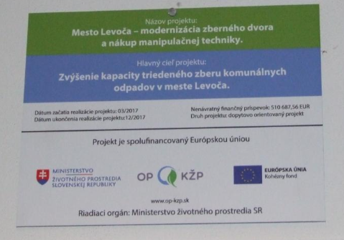

C_OP_EVS
PUBLICITA - Operačný program Efektívna verejná správa
Sekcia verejnej správy

Názov projektu | Požadované rozmery stálej tabule | Počet ks | Cieľ | Logo | Fondom, z ktorého bol projekt spolufinancovaný | Logo RO | Dátum začatia realizácie projektu | Dátum ukončenia realizácie projektu | Nenávratný finančný príspevok (EUR) | Druh projektu
Podpora okresných úradov poskytujúcich integrované proklientsky orientované služby v menej rozvinutých regiónoch za účelom zlepšovania prístupu občanov k verejným službám | 300 x 400 mm (alebo 400 x 300 mm) | 1 | Podpora transformácie výkonu miestnej štátnej správy v menej rozvinutých regiónoch s dôrazom na proklientsky orientovaný prístup pri poskytnutí verejných služieb občanovi a podnikateľským subjektom vo vybraných najmenej rozvinutých okresoch spolu s okresom Prievidza v súvislosti s prebiehajúcim transformačným procesom regiónu Horná Nitra. | EÚ, MV SR | Operačný program Efektívna verejná správa | MV SR | 2019-09-16 | 2023-12-31 | 15,569,139.72 | Národný projekt
 |  | 1

Všetky požadované údaje sú uvedené v Manuáli pre informovanie a komunikáciu a v Dizajn manuáli | http://www.reformuj.sk/medialny-prispevok/informovanie-a-komunikacia/?download=799 http://www.reformuj.sk/medialny-prispevok/informovanie-a-komunikacia/?download=4550

VZOR
